P11
静岡空港 貿易概況

【令和2年7月】 |  |  |  |  |  |  |  |  |  |  |  |  |  |  |  |  | （単位：百万円、％）
区 分 |  | 輸 出 額 |  |  |  | 輸 入 額 |  |  |  | 輸出入額 |  |  |  | 差引額(▲は輸入超過）
 |  | 前年同期比 |  | 管内比 |  | 前年同期比 |  | 管内比 |  | 前年同期比 |  | 管内比 |  | 前年同期比 |  | 管内比
静岡空港 |  |  | － |  |  |  | － |  |  |  | － |  |  |  | －
 |  | 全減 |  | － |  | 全減 |  | － |  | 全減 |  | － |  | 全減 |  | －
名古屋税関 管 内 |  |  | 1,235,962 |  |  |  | 609,669 |  |  |  | 1,845,632 |  |  |  | 626,293
 |  | 73.0 |  | － |  | 72.9 |  | － |  | 73.0 |  | － |  | 73.1 |  | －

【推移】 |  |  |  |  |  |  |  |  |  |  |  |  |  |  |  |  | （単位：百万円、％）
期 間 |  | 輸 出 額 |  |  |  | 輸 入 額 |  |  |  | 輸出入額 |  |  |  | 差引額(▲は輸入超過）
 |  | 金 額 |  |  | 前 年 同期比 | 金 額 |  |  | 前 年 同期比 | 金 額 |  |  | 前 年 同期比 | 金 額 |  |  | 前 年 同期比
平成27年 |  |  | 2 |  | 43.3 |  | 210 |  | 5.5 |  | 212 |  | 5.6 |  | ▲ 209 |  | 5.5
平成28年 |  |  | 8 |  | 489.3 |  | 162 |  | 77.2 |  | 170 |  | 80.3 |  | ▲ 155 |  | 74.1
平成29年 |  |  | 8 |  | 109.6 |  | 174 |  | 107.3 |  | 183 |  | 107.4 |  | ▲ 166 |  | 107.2
平成30年 |  |  | 9 |  | 107.4 |  | 2,826 |  | 16倍 |  | 2,835 |  | 16倍 |  | ▲ 2,817 |  | 17倍
平成31年/ 令和元年 |  |  | 12 |  | 136.2 |  | 2,858 |  | 101.1 |  | 2,870 |  | 101.2 |  | ▲ 2,845 |  | 101.0
平成30年 | 下期 |  | 5 |  | 200.0 |  | 2,762 |  | 33倍 |  | 2,768 |  | 32倍 |  | ▲ 2,757 |  | 34倍
平成31年/令和元年 | 上期 |  | 6 |  | 164.2 |  | 50 |  | 79.0 |  | 56 |  | 83.6 |  | ▲ 44 |  | 73.8
令和元年 | 下期 |  | 6 |  | 117.5 |  | 2,808 |  | 101.6 |  | 2,814 |  | 101.7 |  | ▲ 2,801 |  | 101.6
令和2年 | 上期 |  | 2 |  | 30.4 |  | 21 |  | 41.0 |  | 22 |  | 39.9 |  | ▲ 19 |  | 42.4
平成31年 | １月 |  | － |  | 全減 |  | 9 |  | 63.7 |  | 9 |  | 59.9 |  | ▲ 9 |  | 67.9
 | ２月 |  | 2 |  | 全増 |  | 6 |  | 61.2 |  | 8 |  | 85.2 |  | ▲ 4 |  | 37.2
 | ３月 |  | 1 |  | 100.0 |  | 9 |  | 134.3 |  | 10 |  | 130.4 |  | ▲ 9 |  | 139.4
 | ４月 |  | 2 |  | 全増 |  | 8 |  | 68.4 |  | 9 |  | 83.9 |  | ▲ 6 |  | 52.9
令和元年 | ５月 |  | － |  | 全減 |  | 8 |  | 72.6 |  | 8 |  | 62.3 |  | ▲ 8 |  | 86.8
 | ６月 |  | 1 |  | 全増 |  | 10 |  | 98.6 |  | 11 |  | 108.5 |  | ▲ 9 |  | 88.7
 | ７月 |  | 2 |  | 100.0 |  | 13 |  | 176.4 |  | 15 |  | 161.0 |  | ▲ 11 |  | 202.2
 | ８月 |  | 1 |  | 全増 |  | 10 |  | 79.1 |  | 11 |  | 86.3 |  | ▲ 9 |  | 71.9
 | ９月 |  | － |  | 全減 |  | 11 |  | 167.4 |  | 11 |  | 147.4 |  | ▲ 11 |  | 193.6
 | 10月 |  | 1 |  | 100.0 |  | 8 |  | 0.3 |  | 9 |  | 0.3 |  | ▲ 7 |  | 0.3
 | 11月 |  | 2 |  | 全増 |  | 12 |  | 173.6 |  | 14 |  | 199.4 |  | ▲ 10 |  | 147.9
 | 12月 |  | 1 |  | 52.5 |  | 2,753 |  | 398倍 |  | 2,754 |  | 315倍 |  | ▲ 2,752 |  | 539倍
令和2年 | １月 |  | 2 |  | 全増 |  | 10 |  | 113.0 |  | 12 |  | 132.7 |  | ▲ 9 |  | 93.3
 | ２月 |  | － |  | 全減 |  | 10 |  | 170.2 |  | 10 |  | 122.2 |  | ▲ 10 |  | 280.0
 | ３月 |  | － |  | 全減 |  | － |  | 全減 |  | － |  | 全減 |  | － |  | 全減
 | ４月 |  | － |  | 全減 |  | － |  | 全減 |  | － |  | 全減 |  | － |  | 全減
 | ５月 |  | － |  | － |  | － |  | 全減 |  | － |  | 全減 |  | － |  | 全減
 | ６月 |  | － |  | 全減 |  | － |  | 全減 |  | － |  | 全減 |  | － |  | 全減
 | ７月 |  | － |  | 全減 |  | － |  | 全減 |  | － |  | 全減 |  | － |  | 全減
 | ８月
 | ９月
 | 10月
 | 11月
 | 12月
・昨年以前：確定値
・当年：輸出の前月分並びに輸入、輸出入及び差引の前々月分以前は、確報値
・管内比とは、静岡空港が名古屋税関管内に占める割合
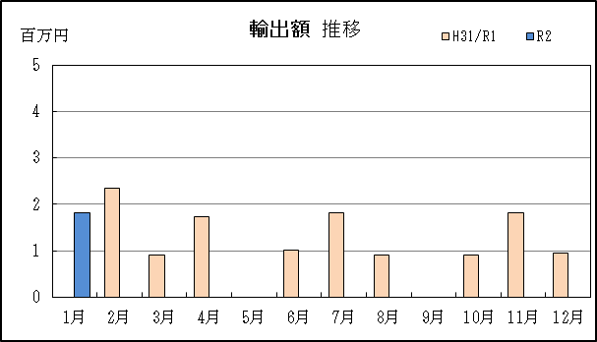
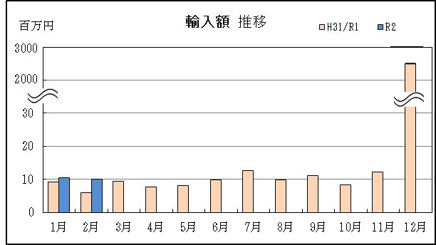
【推移グラフ】

